config
Config JSF :
1/ configurer la Facet JSF
Properties > Project> Facet (JavaServerFacet)
ajout de mojara (impl oracle) dans

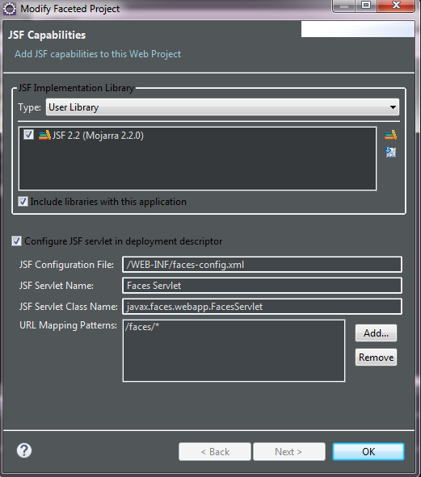

faces-config.xml
<?xml version="1.0" encoding="UTF-8"?>
<faces-config xmlns="http://xmlns.jcp.org/xml/ns/javaee"
xmlns:xsi="http://www.w3.org/2001/XMLSchema-instance"
xsi:schemaLocation="http://xmlns.jcp.org/xml/ns/javaee http://xmlns.jcp.org/xml/ns/javaee/web-facesconfig_2_2.xsd"
version="2.2">
<navigation-rule>
<from-view-id>jsf3.xhtml</from-view-id>
<navigation-case>
<from-outcome>pagesuivante</from-outcome> <!-- clé action -->
<to-view-id>jsf3result.xhtml</to-view-id> <!-- cible -->
</navigation-case>
<navigation-case>
<from-action>#{mbean1.testErreur}</from-action><!-- clé action -->
<from-outcome>testErreur</from-outcome> <!-- clé action -->
<to-view-id>erreur.xhtml</to-view-id> <!-- cible -->
</navigation-case>
</navigation-rule>
<validator>
<validator-id>validatorCivility</validator-id>
<validator-class>tpJSF1.jst.exos.MonCustomValidator</validator-class>
</validator>
</faces-config>

web.xml
<!-- lisetener JSF -->
<listener>
<listener-class>com.sun.faces.config.ConfigureListener</listener-class>
</listener>
<servlet>
<servlet-name>Faces Servlet</servlet-name>
<servlet-class>javax.faces.webapp.FacesServlet</servlet-class>
<load-on-startup>1</load-on-startup>
</servlet>
<servlet-mapping>
<servlet-name>Faces Servlet</servlet-name>
<url-pattern>*.xhtml</url-pattern>
</servlet-mapping>

niveau java
Annotation de classe | @ManagedBean(name="mbean1" , eager=true) | définit une classe pouvant être appelée par une jsp via la servlet JSF
Annotation de classe | @RequestScoped | objet instancié le temps de la requete
Annotation de classe | @NoneScoped
Annotation de classe | @ViewScoped (javax.faces.view.ViewScoped) | objet instancié temps qu'on ne change pas de page
Annotation de classe | @SessionScoped | objet instancié le temps de la session
Annotation de classe | @ApplicationScoped | objet instancié globalement
Objet | FacesContext | contexte de la requete (request+response), se recupere via FacesContext.getCurrentInstance(); possiblité d'afficher .addMessage("idDuComposant","message à transmetre")
Annotation de classe | @FacesValidator | définit un validator

Annotation d'attribut | @ManagedProperty(value="#{aliasDuManagedBean}") | injection d'un managed bean dans un attribut

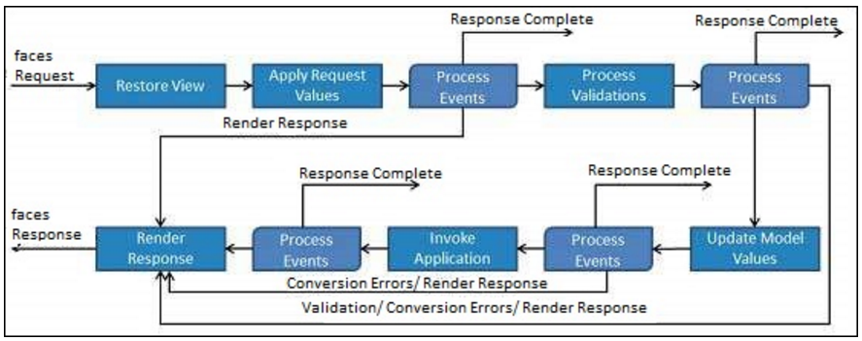
VALIDATOR :
@FacesValidator("idDeMonCustomValidator")
public class monCustomValidator implements Validator {
@Override
public void validate(FacesContext ctx, UIComponent composantSource, Object valeurAValider) throws ValidatorException {
String input = valeurAValider.toString();
if (!(input.equals("Mr")||input.equals("Mme")||input.equals("Mr"))){
FacesMessage msg = new FacesMessage("civilité incorecte");
msg.setSeverity(FacesMessage.SEVERITY_ERROR);
throw new ValidatorException(msg);
}
}
}

xhtml jsp
EL jsf | #{monObjet.attribut} | represente l'attribut de l'objet utilisable via le getAttribut et setAttribut de monObjet.java
balise jsf html | <h:message for="idDeMonInput"/> | affiche le message correspondant du FacesContext
balise jsf html | <h:messages /> | affiche tous les messages du FacesContext
balise jsf html | <h:form id="monForm"></h:form> | formulaire
balise jsf html form | <h:inputText value="#{monEl}" required="true"></h:inputText> | inputText (value, required, requiredMessage, id,…}
balise jsf html form | <h:commandButton type="submit" value="Valider" action="cible" /> | submit
balise jsf core | <f:validateLength maximum="15"></f:validateLength> | valideur de longeur d'input à imbriquer dans l'input
balise jsf core | <f:validator validatorId="idDeMonCustomValidator"/> | valideur d'input custom à imbriquer dans l'input
balise jsf core | <f:setPropertyActionListener value="#{monClient}" target="#{clientBean.client}"></f:setPropertyActionListener> | au click écrit value dans target

<html xmlns="http://www.w3.org/1999/xhtml"
xmlns:f="http://java.sun.com/jsf/core"
xmlns:h="http://java.sun.com/jsf/html"
xmlns:ui="http://java.sun.com/jsf/facelets">

Feuil1
vue = un Managed Bean

navigation
<?xml version="1.0" encoding="UTF-8"?>
<faces-config xmlns="http://xmlns.jcp.org/xml/ns/javaee"
xmlns:xsi="http://www.w3.org/2001/XMLSchema-instance"
xsi:schemaLocation="http://xmlns.jcp.org/xml/ns/javaee http://xmlns.jcp.org/xml/ns/javaee/web-facesconfig_2_2.xsd"
version="2.2">
<navigation-rule>
<from-view-id>jsf3.xhtml</from-view-id>
<navigation-case>
<from-outcome>pagesuivante</from-outcome> <!-- clé action -->
<to-view-id>jsf3result.xhtml</to-view-id> <!-- cible -->
</navigation-case>
</navigation-rule>
</faces-config>

<h:commandButton type="submit" value="Navigation via faces-config" action="pagesuivante"/>

primefaces
POM :
<!-- https://mvnrepository.com/artifact/org.primefaces/primefaces -->
<dependency>
<groupId>org.primefaces</groupId>
<artifactId>primefaces</artifactId>
<version>6.0</version>
</dependency>
dans xhtml :
xmlns:p="http://primefaces.org/ui"
- balise head
<h:head> </h:head>
voir :
http://www.objis.com/formation-java/tutoriel-jsf-2-installation-primefaces-demo-datatable.html
https://www.primefaces.org/showcase/

